Sheet1
 | smiles | idx_code | chembl_code
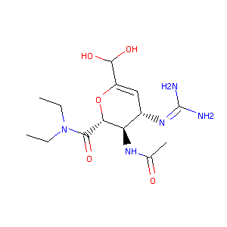 | CCN(CC)C(=O)[C@@H]1OC(C(O)O)=C[C@H](N=C(N)N)[C@H]1NC(C)=O | 247120 | CHEMBL344548
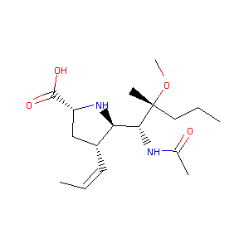 | CCC[C@@](C)(OC)[C@H](NC(C)=O)[C@@H]1N[C@@H](C(O)=O)C[C@H]1/C=C\C | 424102 | CHEMBL400553
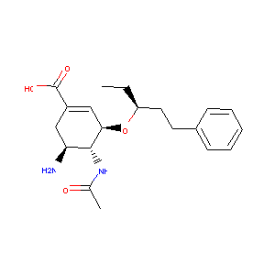 | CC[C@@H](CCc1ccccc1)O[C@@H]2C=C(C(O)=O)C[C@H](N)[C@H]2NC(C)=O | 129821 | CHEMBL81286
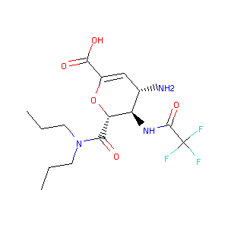 | CCCN(CCC)C(=O)[C@@H]1OC(C(O)=O)=C[C@H](N)[C@H]1NC(=O)C(F)(F)F | 265778 | CHEMBL350298
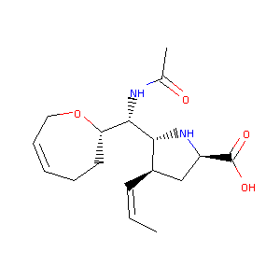 | C/C=C\[C@@H]1C[C@H](C(O)=O)N[C@H]1[C@@H](NC(C)=O)[C@@H]2CCC=CCO2 | 424100 | CHEMBL251786
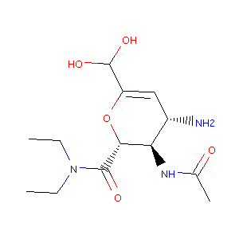 | CCN(CC)C(=O)[C@@H]1OC(C(O)O)=C[C@H](N)[C@H]1NC(C)=O | 642823 | CHEMBL1161284
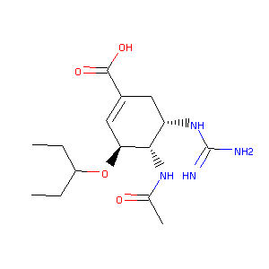 | CCC(CC)O[C@H]1C=C(C(O)=O)C[C@H](NC(N)=N)[C@@H]1NC(C)=O | 129831 | CHEMBL81717
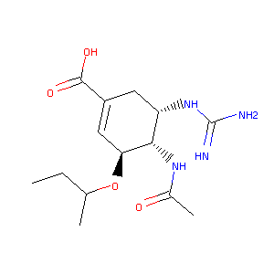 | CCC(C)O[C@H]1C=C(C(O)=O)C[C@H](NC(N)=N)[C@@H]1NC(C)=O | 129958 | CHEMBL311059
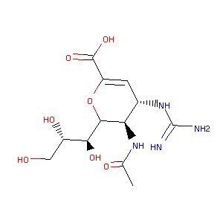 | CC(=O)N[C@H]1C([C@@H](O)[C@@H](O)CO)OC(C(O)=O)=C[C@@H]1NC(N)=N | 22044 | CHEMBL278874
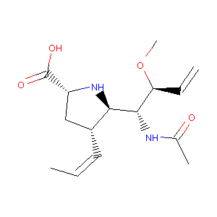 | CO[C@@H](C=C)[C@H](NC(C)=O)[C@@H]1N[C@@H](C(O)=O)C[C@H]1/C=C\C | 424092 | CHEMBL254679
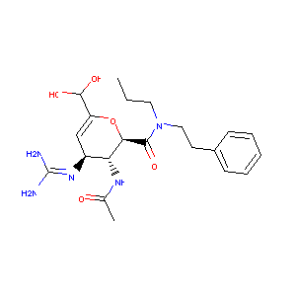 | CCCN(CCc1ccccc1)C(=O)[C@@H]2OC(C(O)O)=C[C@H](N=C(N)N)[C@H]2NC(C)=O | 247094 | CHEMBL147283
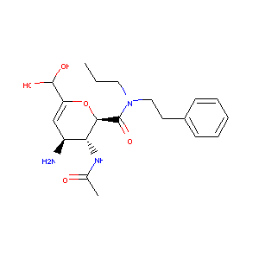 | CCCN(CCc1ccccc1)C(=O)[C@@H]2OC(C(O)O)=C[C@H](N)[C@H]2NC(C)=O | 642829 | CHEMBL1161290
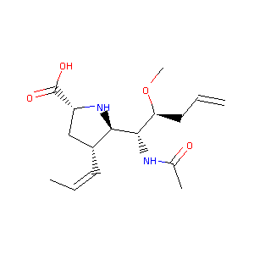 | CO[C@@H](CC=C)[C@H](NC(C)=O)[C@@H]1N[C@@H](C(O)=O)C[C@H]1/C=C\C | 424095 | CHEMBL254884
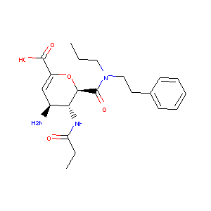 | CCCN(CCc1ccccc1)C(=O)[C@@H]2OC(C(O)=O)=C[C@H](N)[C@H]2NC(=O)CC | 265741 | CHEMBL349042
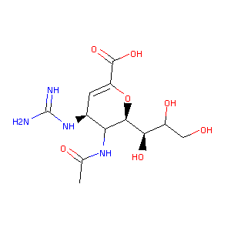 | CC(=O)NC1[C@@H](NC(N)=N)C=C(C(O)=O)O[C@H]1[C@H](O)C(O)CO | 320904 | CHEMBL193303
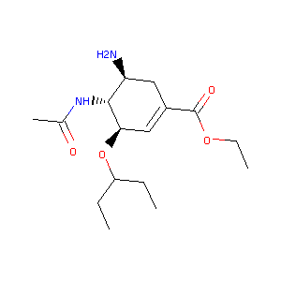 | CCOC(=O)C1=C[C@@H](OC(CC)CC)[C@H](NC(C)=O)[C@@H](N)C1 | 228121 | CHEMBL1229
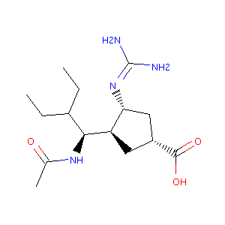 | CCC(CC)[C@H](NC(C)=O)[C@@H]1C[C@@H](C(O)=O)C[C@H]1N=C(N)N | 227780 | CHEMBL136111
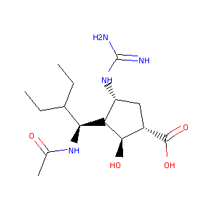 | CCC(CC)[C@H](NC(C)=O)[C@@H]1[C@H](O)[C@@H](C(O)=O)C[C@H]1NC(N)=N | 228354 | CHEMBL139367
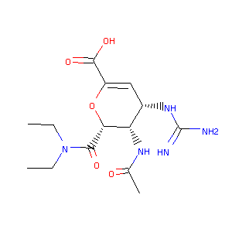 | CCN(CC)C(=O)[C@@H]1OC(C(O)=O)=C[C@H](NC(N)=N)[C@@H]1NC(C)=O | 162719 | CHEMBL98262
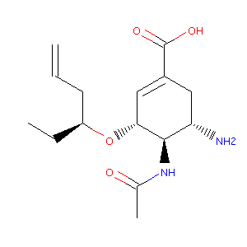 | CC[C@@H](CC=C)O[C@@H]1C=C(C(O)=O)C[C@H](N)[C@H]1NC(C)=O | 129296 | CHEMBL311288
 | CC[C@@H](CCC1CCCCC1)O[C@@H]2C=C(C(O)=O)C[C@H](N)[C@H]2NC(C)=O | 130595 | CHEMBL315261
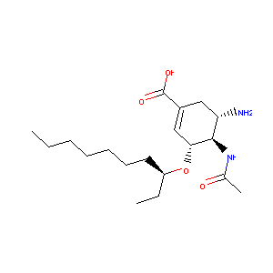 | CCCCCCC[C@H](CC)O[C@@H]1C=C(C(O)=O)C[C@H](N)[C@H]1NC(C)=O | 130570 | CHEMBL310004
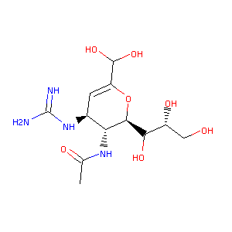 | CC(=O)N[C@@H]1[C@@H](NC(N)=N)C=C(C(O)O)O[C@H]1C(O)[C@H](O)CO | 247243 | CHEMBL348207
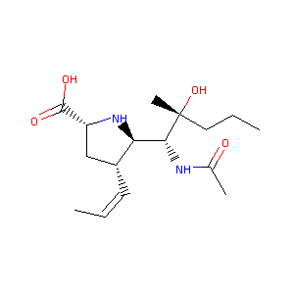 | CCC[C@@](C)(O)[C@H](NC(C)=O)[C@@H]1N[C@@H](C(O)=O)C[C@H]1/C=C\C | 424101 | CHEMBL251787
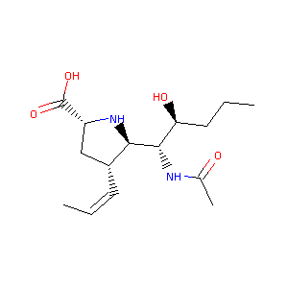 | CCC[C@H](O)[C@H](NC(C)=O)[C@@H]1N[C@@H](C(O)=O)C[C@H]1/C=C\C | 424084 | CHEMBL253410
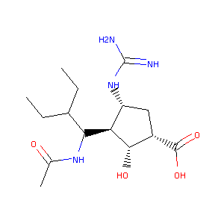 | CCC(CC)C(NC(C)=O)[C@@H]1[C@@H](O)[C@@H](C(O)=O)C[C@H]1NC(N)=N | 192932 | CHEMBL332608
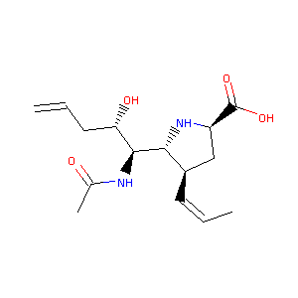 | C/C=C\[C@@H]1C[C@H](C(O)=O)N[C@H]1[C@@H](NC(C)=O)[C@@H](O)CC=C | 424086 | CHEMBL253625
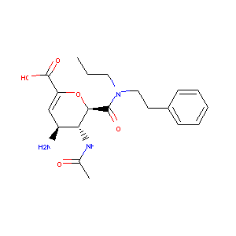 | CCCN(CCc1ccccc1)C(=O)[C@@H]2OC(C(O)=O)=C[C@H](N)[C@H]2NC(C)=O | 115145 | CHEMBL73669
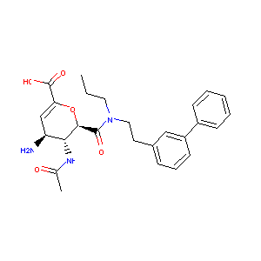 | CCCN(CCc2cccc(c1ccccc1)c2)C(=O)[C@@H]3OC(C(O)=O)=C[C@H](N)[C@H]3NC(C)=O | 277548 | CHEMBL352318
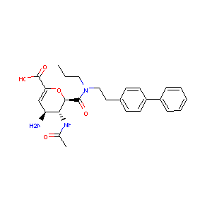 | CCCN(CCc2ccc(c1ccccc1)cc2)C(=O)[C@@H]3OC(C(O)=O)=C[C@H](N)[C@H]3NC(C)=O | 163226 | CHEMBL98906
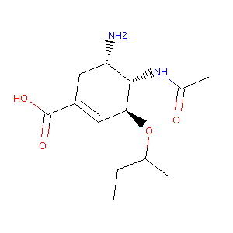 | CCC(C)O[C@H]1C=C(C(O)=O)C[C@H](N)[C@@H]1NC(C)=O | 130069 | CHEMBL309192
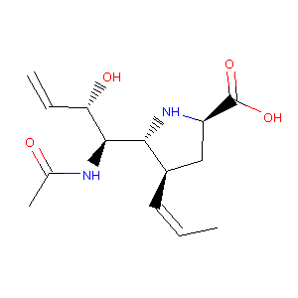 | C/C=C\[C@@H]1C[C@H](C(O)=O)N[C@H]1[C@@H](NC(C)=O)[C@@H](O)C=C | 424082 | CHEMBL399060
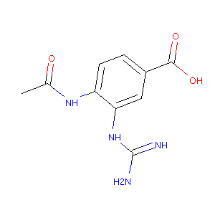 | CC(=O)Nc1ccc(C(O)=O)cc1NC(N)=N | 87625 | CHEMBL55440
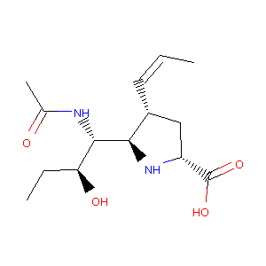 | CC[C@H](O)[C@H](NC(C)=O)[C@@H]1N[C@@H](C(O)=O)C[C@H]1/C=C\C | 424080 | CHEMBL253839
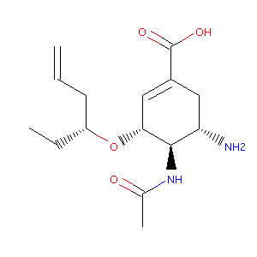 | CC[C@H](CC=C)O[C@@H]1C=C(C(O)=O)C[C@H](N)[C@H]1NC(C)=O | 129362 | CHEMBL81777
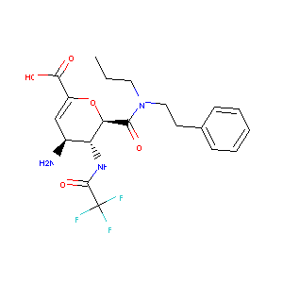 | CCCN(CCc1ccccc1)C(=O)[C@@H]2OC(C(O)=O)=C[C@H](N)[C@H]2NC(=O)C(F)(F)F | 265738 | CHEMBL348066
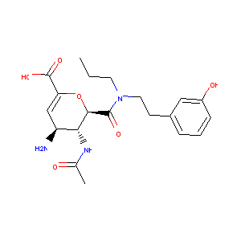 | CCCN(CCc1cccc(O)c1)C(=O)[C@@H]2OC(C(O)=O)=C[C@H](N)[C@H]2NC(C)=O | 277782 | CHEMBL167253
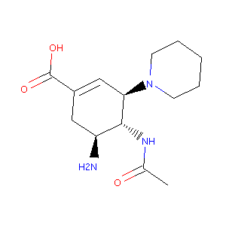 | CC(=O)N[C@@H]1[C@@H](N)CC(C(O)=O)=C[C@H]1N2CCCCC2 | 28765 | CHEMBL23009
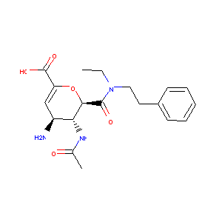 | CCN(CCc1ccccc1)C(=O)[C@@H]2OC(C(O)=O)=C[C@H](N)[C@H]2NC(C)=O | 162485 | CHEMBL317571
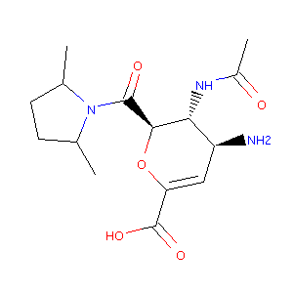 | CC1CCC(C)N1C(=O)[C@@H]2OC(C(O)=O)=C[C@H](N)[C@H]2NC(C)=O | 276725 | CHEMBL163966
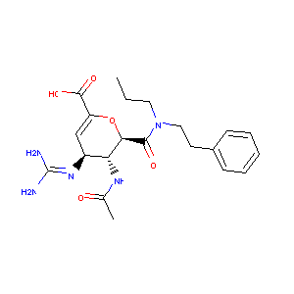 | CCCN(CCc1ccccc1)C(=O)[C@@H]2OC(C(O)=O)=C[C@H](N=C(N)N)[C@H]2NC(C)=O | 162626 | CHEMBL318452
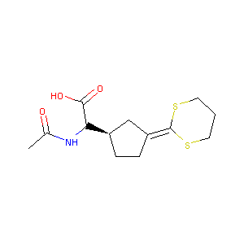 | CC(=O)NC([C@@H]2CCC(=C1SCCCS1)C2)C(O)=O | 88734 | CHEMBL57348
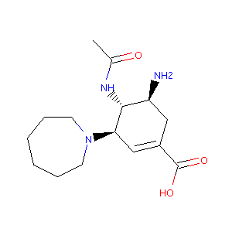 | CC(=O)N[C@@H]1[C@@H](N)CC(C(O)=O)=C[C@H]1N2CCCCCC2 | 28861 | CHEMBL278852
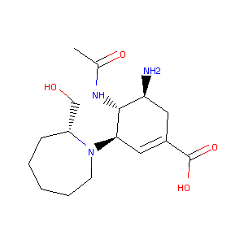 | CC(=O)N[C@@H]1[C@@H](N)CC(C(O)=O)=C[C@H]1N2CCCCC[C@@H]2CO | 28685 | CHEMBL25549
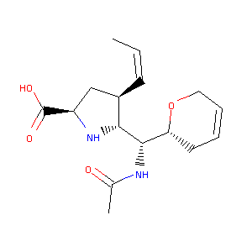 | C/C=C\[C@@H]1C[C@H](C(O)=O)N[C@H]1[C@@H](NC(C)=O)[C@H]2CC=CCO2 | 424098 | CHEMBL254885
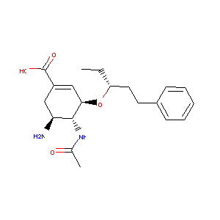 | CC[C@H](CCc1ccccc1)O[C@@H]2C=C(C(O)=O)C[C@H](N)[C@H]2NC(C)=O | 129819 | CHEMBL79499
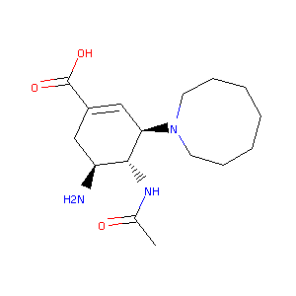 | CC(=O)N[C@@H]1[C@@H](N)CC(C(O)=O)=C[C@H]1N2CCCCCCC2 | 28702 | CHEMBL22350
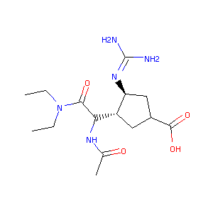 | CCN(CC)C(=O)C(NC(C)=O)[C@H]1CC(C(O)=O)C[C@@H]1N=C(N)N | 89881 | CHEMBL301435
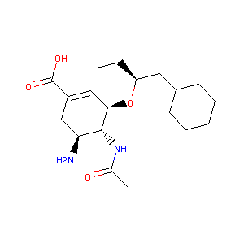 | CC[C@@H](CC1CCCCC1)O[C@@H]2C=C(C(O)=O)C[C@H](N)[C@H]2NC(C)=O | 130635 | CHEMBL430814
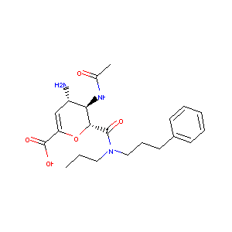 | CCCN(CCCc1ccccc1)C(=O)[C@@H]2OC(C(O)=O)=C[C@H](N)[C@H]2NC(C)=O | 276335 | CHEMBL352694

